QUINIELA
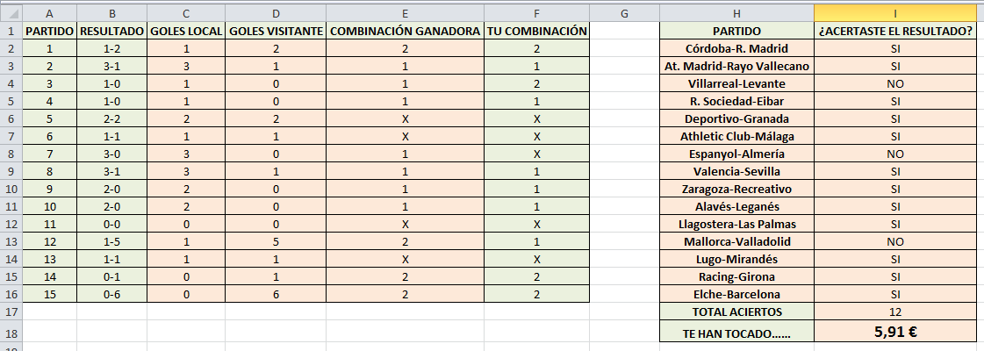
PARTIDO | RESULTADO | GOLES LOCAL | GOLES VISITANTE | COMBINACIÓN GANADORA | TU COMBINACIÓN | PARTIDO | ¿ACERTASTE EL RESULTADO?
1 | 1-2 | 1 | 2 | 2 | 2 | Córdoba-R. Madrid | SI
2 | 3-1 | 3 | 1 | 1 | 1 | At. Madrid-Rayo Vallecano | SI
3 | 1-0 | 1 | 0 | 1 | 2 | Villarreal-Levante | NO
4 | 1-0 | 1 | 0 | 1 | 1 | R. Sociedad-Eibar | SI
5 | 2-2 | 2 | 2 | X | X | Deportivo-Granada | SI
6 | 1-1 | 1 | 1 | X | X | Athletic Club-Málaga | SI
7 | 3-0 | 3 | 0 | 1 | X | Espanyol-Almería | NO
8 | 3-1 | 3 | 1 | 1 | 1 | Valencia-Sevilla | SI
9 | 2-0 | 2 | 0 | 1 | 1 | Zaragoza-Recreativo | SI
10 | 2-0 | 2 | 0 | 1 | 1 | Alavés-Leganés | SI
11 | 0-0 | 0 | 0 | X | X | Llagostera-Las Palmas | SI
12 | 1-5 | 1 | 5 | 2 | 1 | Mallorca-Valladolid | NO
13 | 1-1 | 1 | 1 | X | X | Lugo-Mirandés | SI
14 | 0-1 | 0 | 1 | 2 | 2 | Racing-Girona | SI
15 | 0-6 | 0 | 6 | 2 | 2 | Elche-Barcelona | SI
 |  |  |  |  |  | TOTAL ACIERTOS | 12
 |  |  |  |  |  | TE HAN TOCADO…… | 5.91 €

RESULTADO ESPERADO

